解説
定額減税の対象（給与所得者の場合） |  | 定額減税額
 | 下記の①及び②の要件に該当する人 |  | 次の金額の合計額（所得税額を限度）
 | ① 居住者で、令和６年分の所得税に係る合計所得金額が1805万円以下の人 |  | ① 本人（居住者に限る） | 30,000円
 | ② 扶養控除等申告書を提出している給与所得者（甲欄適用者） |  | ② 同一生計配偶者及び扶養親族（居住者に限る） | １人につき30,000円

 |  |  | 同一生計配偶者とは？
 |  |  | 控除対象者と生計を一にする配偶者（青色事業専従者を除く）のうち、
 |  |  | 合計所得金額が48万円以下の人。

 |  |  | 扶養親族とは？
 |  |  | 所得税法上の控除対象扶養親族だけでなく、16歳未満の扶養親族も含まれます。

使い方説明
① | 「定額減税対象者の氏名」及び「同一生計配偶者と扶養親族の数」を入力 |  | ※ 「① 同一生計配偶者と扶養親族の数」には本人は含みません。
 |  |  | ※ 同じ月に給料と賞与の両方がある場合には、支払日の早い方から税額控除されます。
② | 支払日と控除前税額を入力すると、控除額と算出税額が自動計算されます。 |  | ※ なお、マクロ起動中はエクセルの他の操作はできません。これはエクセル自体の仕様です。
 | この算出税額が、実際に給料から天引きする金額となります。
 | 算出税額欄の数字を給与明細の源泉徴収税額としてください。また、年末調整エクセルテンプレートの
 | 算出税額欄に入力してください。
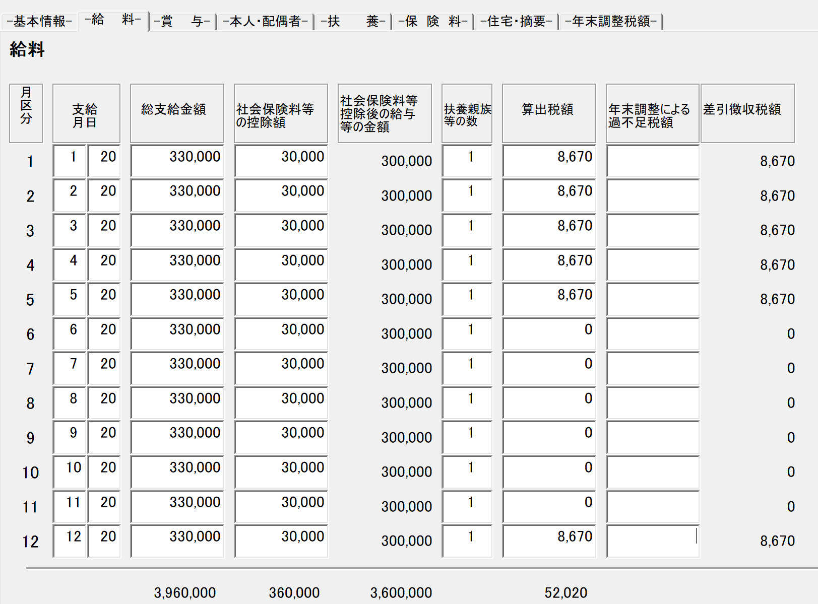

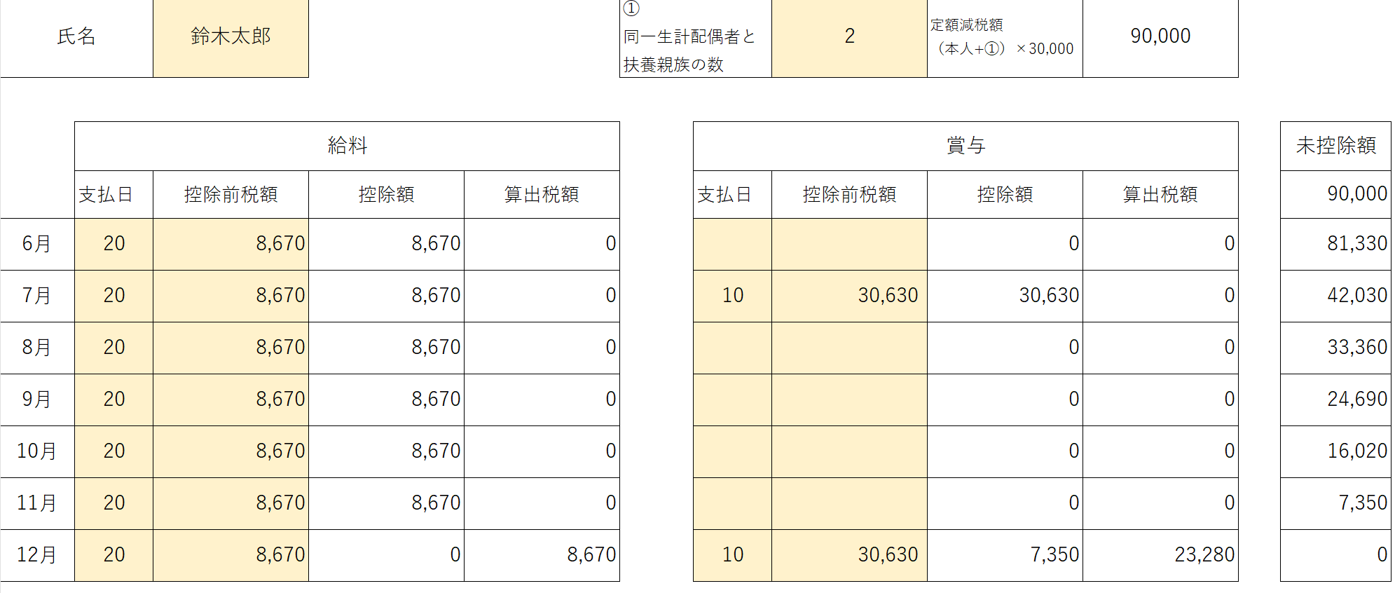

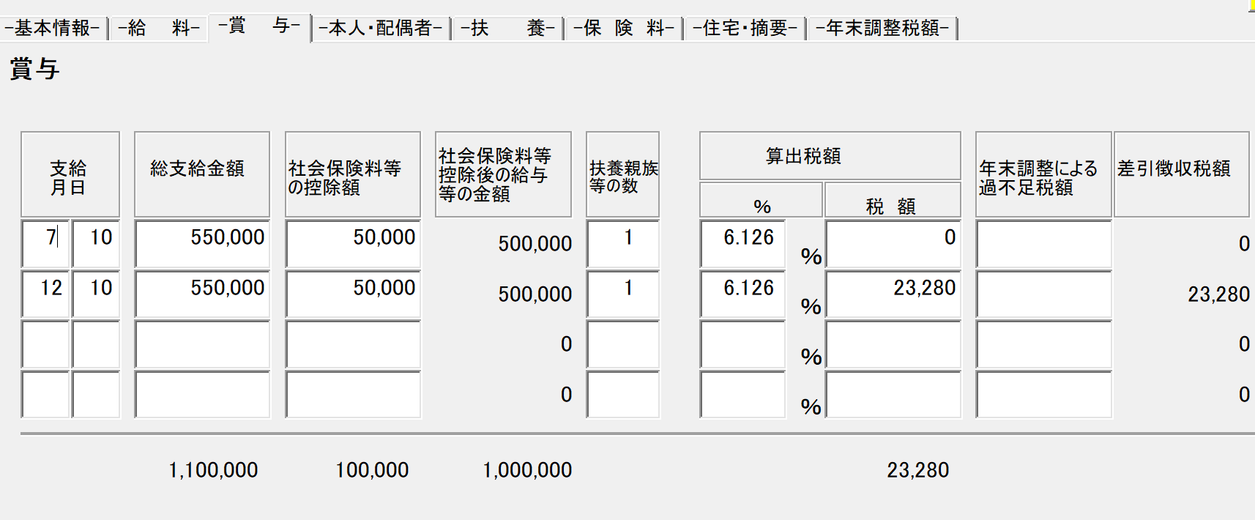

作成：鈴木一弘税理士事務所
http://startup.nagoya/

